Sheet1
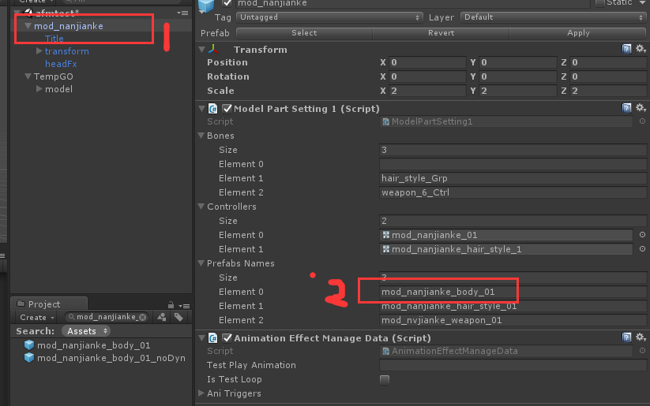

角色预制体一般分两层，如上图 第1层主要用来配置身体部件(头，身体，武器)和动作特效信息 第2层才是真正的模型

角色放缩
第1层的放缩会影响到特效的放缩，美术可以修改放缩比例，策划也可以配表来修改，优先使用表的
第2层的放缩一般是原始模型大小不理想才修改的

角色部件顺序
Body = 0,
Hair = 1,
Weapon_R = 2,
Weapon_L = 3, //大多角色没有这个部件
Face = 4, //有些角色的脸和头是合在一起的，这样就没有face

